Просвещение
Библиотека Просвещения: Новинки августа

Код контента | Обложка | Тип издания | Автор | Наименование | Линия УМК/Серия | Предмет | Уровень образования | Класс | Вид литературы | Формат издания | Кол-во страниц | Вид оформления | Красочность блока | ISBN | Аннотация
12-2094-01 | 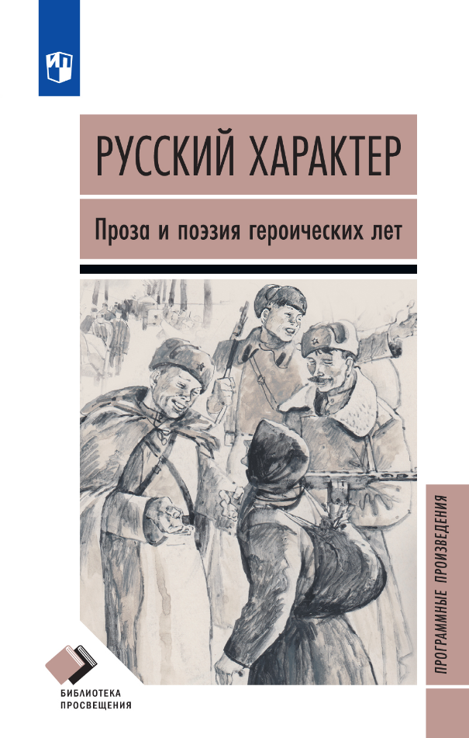 | Новые | Составитель: Т.Е. Федосова | Русский характер. Проза и поэзия героических лет | Библиотека Просвещения. Программные произведения | Художественная литература | 5-9 классы | 5-9 кл. | Художественная литература | 84 x 108 / 32 | 192 | 7БЦ | 1 | 978-5-09-131097-9 | Произведения, размещённые в данном сборнике – поэтические и прозаические – объединены одной общей темой: героические события русской советской истории ХХ века. В экстремальных событиях тех лет ярко и зримо раскрывается характер русского человека: сильный, стойкий, волевой.
12-2416-01 | 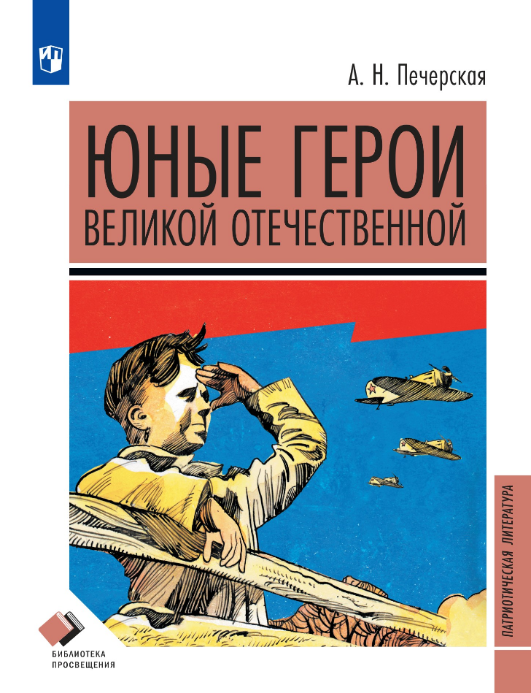 | Новые | А.Н. Печерская | Юные герои Великой Отечественной. Рассказы | Библиотека Просвещения. Патриотическая литература | Художественная литература | 1-4 классы | 1-4 кл. | Художественная литература | 70 x 90 / 16 | 144 | 7БЦ | 4 | 978-5-09-139722-2 | Книга Анны Печерской — это сборник рассказов о детях — героях Великой Отечественной войны.Война ворвалась в беззаботные жизни ребят, отняла детство, друзей, родителей... Забрала всё, что только смогла. Одно ей оказалось не под силу — отнять у детей надежду и веру в то, что всё обязательно будет хорошо. И этой веры хватило им, чтобы не сдаваться до последнего, как бы больно, как бы страшно ни было. Не всем им суждено увидеть мирное небо над головой, но все они, до одного, чистыми своими сердцами нараспашку безоглядно верят в то, что война обязательно закончится, что Победа будет за нами!Кто знает, возмонжо, эта вера — детская, наивная, но самая безоглядная и самая сильная — всех нас и спасла.

